销售机构管理(字段)
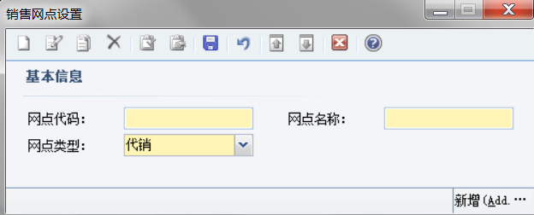
返回总览
销售机构基本信息
序号 | 字段分组 | 字段名称 | 字段 | 字段内容 | 词汇代码 | 词汇名称 | 词汇类型 | 字段类型 | 必填项 | 备注
1 | 基本信息 | 网点代码 | C_NET_CODE |  |  |  |  | Varchar(20) | Y | 不支持汉字、标点输入
2 |  | 网点名称 | C_NET_NAME |  |  |  |  | Varchar(50) | Y
3 |  | 网点简称 | C_NET_NAME_SHORT |  |  |  |  | Varchar(30)
4 |  | 销售商代码 | C_VENDOR_CODE |  |  |  |  | Varchar(20) | Y | 不支持汉字、标点输入
5 |  | 网点类型 | C_DV_NET_TYPE | 1-直销 2-代销 | ZX DX | 直销 代销 | NET_TYPE | Varchar(4) | Y | 单选
6 |  | 渠道类型 | C_CHANNEL_TYPE | 1-电商 2-柜台 3-银行 4-券商 5-第三方机构 | DS_QD GT_QD YH_QD QS_QD DSFJG_QD | 电商 柜台 银行 券商 第三方机构 | QD_TYPE | Varchar(20) | Y | 单选； 【网点类型】=“直销”时显示‘电商’、‘柜台’； 【网点类型】=“代销”时现实‘银行’、‘券商’、‘第三方机构’。
8 |  | 销售产品 | C_PRODUCT_SELL |  |  |  |  |  | Y | 下拉多选；加载来源为产品记录
9 | 费用分成 | 费用类型 | C_SALES_FEE_TYPE | 1-认购费 2-前段申购费 3-赎回费 4-销售服务费 5-基金转换转出 6-基金转换转入申购补差费 | SUBSCRIBE_FEE PURCHASE_FRONT_FEE REDEEM_FEE SALES_SER_FEE CONVER_OUT_FEE CONVER_IN_SUP_fee | 认购费 前段申购费 赎回费 销售服务费 基金转换转出 基金转换转入申购补差费 | SALES_FEE_TYPE | Varchar(30) |  | 单选
10 |  | 甲方分成（%） | C_PARTY_A_SHARE |  |  |  |  | Number |  | 数字；保留两位小数
11 |  | 乙方分成（%） | C_PARTY_B_SHARE |  |  |  |  | Number |  | 数字；保留两位小数
12 |  | 计算公式 | C_CALCU_FORMULA |  |  |  |  | Varchar(100)
13 | 销售服务费 | 计费时间 | C_COMPUTAT_TIME |  |  |  |  | Varchar(20)
14 |  | 划款时间 | C_TRANSFER_TIME |  |  |  |  | Varchar(50)
15 |  | 支付条款 | C_PAY_TERM |  |  |  |  | Varchar(500)
16 | 客户维护费 | 客户维护费率 | C_CUST_MAIN_FEE |  |  |  |  | Number
17 |  | 结算日 | C_CLEAR_DAY |  |  |  |  | Varchar(50)
18 |  | 客户维护费条款 | C_CUST_MAIN_TERM |  |  |  |  | Varchar(2000)
19 | 优惠信息 | 优惠信息 | C_PREFERENTIAL |  |  |  |  | Varchar(1000)
20 | 销售商账户 | 账户类型 | C_SALES_ACC_TYPE | 1-销售归集总账户 2-费用账户 | SALES_COLLEC_ACC SALES_FEE_ACC | 销售归集总账户 费用账户 | SALES_ACC_TYPE | Varchar(20) | Y
21 |  | 账户名 | C_ACC_NAME |  |  |  |  | Varchar（50） | Y
22 |  | 账号 | C_ACC_NUM |  |  |  |  | Number | Y | 整数
23 |  | 开户行 | C_BANK |  |  |  |  | Varchar（50） | Y
24 |  | 联行行号 | C_BANK_CODE |  |  |  |  | Varchar(20)
25 |  | 支付系统号 | C_PAY_SYS_CODE |  |  |  |  | Varchar(20)
26 |  | 状态 | C_STATUS
27 |  | 备注
28 | 销售商联系人 | 部门/岗位 | C_DEPART |  |  |  |  | Varchar(20)
29 |  | 联系人 | C_CONTACT |  |  |  |  | Varchar(10)
30 |  | 电话 | C_PHONE |  |  |  |  | Varchar(20)
31 |  | 手机 | C_MOBILE |  |  |  |  | Varchar(20)
32 |  | 传真 | C_FAX |  |  |  |  | Varchar(20)
33 |  | 邮编 | C_POST_CODE |  |  |  |  | Varchar(10)
34 |  | 备注

销售商参数
序号 | 字段名称 | 字段 | 字段内容 | 词汇代码 | 词汇名称 | 词汇类型 | 字段类型 | 必填项 | 备注
1 | 网点名称 | C_NET_NAME |  |  |  |  | Varchar(50) | Y | 根据选中的销售机构自动带入
2 | 网点简称 | C_NET_NAME_SHORT |  |  |  |  | Varchar(30) |  | 根据选中的销售机构自动带入
3 | 网点代码 | C_NET_CODE |  |  |  |  | Varchar(20) |  | 根据选中的销售机构自动带入
4 | 销售商代码 | C_VENDOR_CODE |  |  |  |  | Varchar(20) | Y | 根据选中的销售机构自动带入
5 | 是否大集中模式 | C_CONCEN_MODE | 0-否 1-是 | 0 1 | 否 是 | BOOL_TYPE | Varchar(2)
6 | 是否支持预分配基金账号 | C_ALLO_ACC | 1-支持 2-不支持 | SFZC_ZC SFZC_BZC | 支持 不支持 | SFZC_TYPE | Varchar(6)
7 | 是否支持份额分类 | C_SHARE_ALLO | 1-支持 2-不支持 | SFZC_ZC SFZC_BZC | 支持 不支持 | SFZC_TYPE | Varchar(6)
8 | 是否支持单步转托管 | C_TURN_HOST | 1-支持 2-不支持 | SFZC_ZC SFZC_BZC | 支持 不支持 | SFZC_TYPE | Varchar(6)
9 | 基金转换确认方式 | C_CONVER_MODE | 1-一笔确认 2-两笔确认 |  | 一笔确认 两笔确认 | JJZHQRFS | Varchar(8)
10 | 是否支持多交易账户 | C_TRANS_ACC | 1-支持 2-不支持 | SFZC_ZC SFZC_BZC | 支持 不支持 | SFZC_TYPE | Varchar(6)
11 | 接口配置版本 | C_INTER_EDITION
12 | 对帐方式 | C_CHECK_MODE | 1-全部对账 2-变动部分对账 | DZFS_QBDZ DZFS_BDBFDZ | 全部对账 变动部分对账 | DZFS_TYPE | Varchar(12)
13 | 有否份额明细 | C_SHARE_DETAIL | 1-有 2-无 | YW_Y YW_W | 有 无 | YW_TYPE | Varchar(2)
14 | 是否支持TA发起业务 | C_START_BUSI_TA | 0-否 1-是 | 0 1 | 否 是 | BOOL_TYPE | Varchar(2)
15 | 定期定额协议是否上传 | C_PROTO_UPLOAD | 1-上传 2-不上传 | Y_UPLOAD N_UPLOAD | 上传 不上传 | WHE_UPLOAD | Varchar(6)

销售费率
序号 | 字段名称 | 字段 | 字段内容 | 词汇代码 | 词汇名称 | 词汇类型 | 字段类型 | 必填项 | 备注
1 | 网点名称 | C_NET_NAME |  |  |  |  | Varchar(50) |  | 根据选中的销售机构自动带入
2 | 网点简称 | C_NET_NAME_SHORT |  |  |  |  | Varchar(30) |  | 根据选中的销售机构自动带入
3 | 网点代码 | C_NET_CODE |  |  |  |  | Varchar(20) |  | 根据选中的销售机构自动带入
4 | 销售商代码 | C_VENDOR_CODE |  |  |  |  | Varchar(20) |  | 根据选中的销售机构自动带入
5 | 产品全称 | C_PORT_NAME |  |  |  |  | Varchar(100) |  | 下拉选择
6 | 分级名称 | C_GRADE_NAME |  |  |  |  | Varchar（50） |  | 下拉选择；根据“产品名称”加载其项下的分级产品
7 | 费用类型 | C_SALES_FEE_TYPE | 1-管理费 2-认购费 3-申购费 4-赎回费 5-销售服务费 6-尾随佣金费率 7-尾随佣金分成比例 | MANAGE_FEE SUBSCRIBE_FEE PURCHASE_FEE REDEEM_FEE SALES_SER_FEE COMMI_FOLLOW_FEE COMMI_FOLLOW_SHARE | 管理费 认购费 申购费 赎回费 销售服务费 尾随佣金费率 尾随佣金分成比例 | SALES_FEE_TYPE | Varchar(30) |  | 单选
8 | 费率（%） |  |  |  |  |  | Number |  | 数字，保留四位小数
9 | 备注

字段对应表(销售机构基本信息)
序号 | 字段名称 | 所属模块 | 字段1
1 | 网点代码 | 销售网点设置 | 网点代码
2 | 网点名称 | 销售网点设置 | 网点名称
3 | 网点类型 | 销售网点设置 | 网点类型
4
5
6

4.5系统界面

销售机构界面逻辑
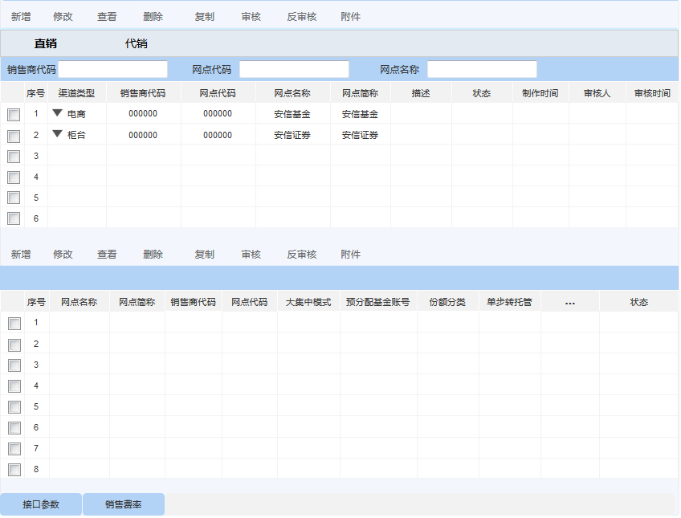
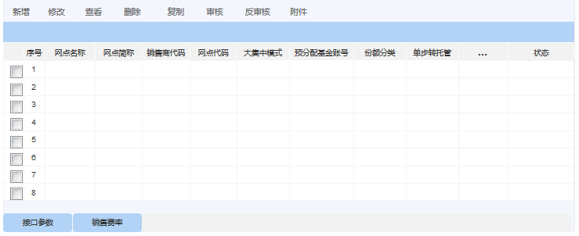
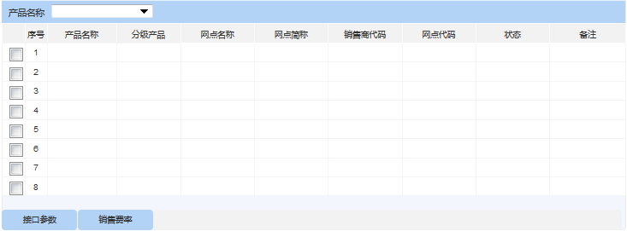
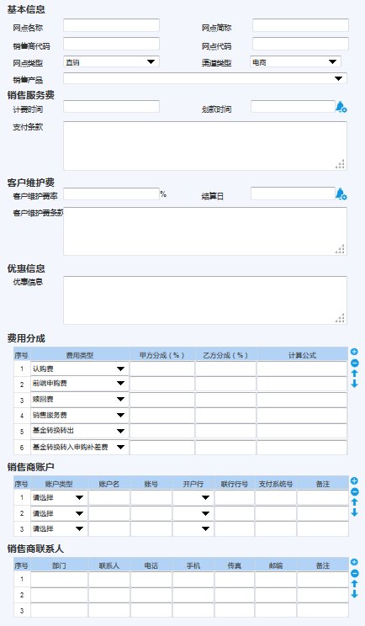
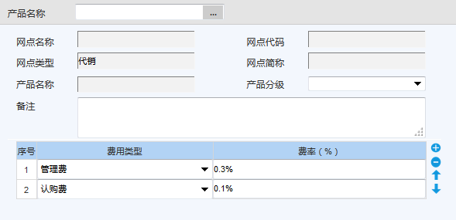
1、主界面 1）上下联动的形式，上区：销售机构记录；下区:机构相对应的信息； 2）分页：直销（电商、柜台）、代销（银行、券商、第三方机构）； 3）维护机构以后，按照机构的网点类型（直销、代销）&渠道类型（电商、柜台、银行、券商、第三方机构），以树形结构将销售机构进行整合。 | 2、销售网点设置 1)注意“网点类型”和“渠道类型”的联动，【网点类型】=“直销”时显示‘电商’、‘柜台’；【网点类型】=“代销”时现实‘银行’、‘券商’、‘第三方机构’； 2）销售产品，下拉选择，支持多选； | 3、销售商参数 1)以下字段，根据所选销售机构记录自动加载信息； | 4、销售费率 1)产品名称，单选； 2）分级名称，根据产品名称加载对应的分级记录；

